Capital de giro
 | Curso Viabilidade de Projetos & Negócios – seleção de alternativas de investimento

Gráfico de ponto de equilíbrio
 | Vendas brutas | Despesas
Capital de giro necessário

Mês | Vendas brutas | Despesas variáveis | Despesas fixas | Resultado | Saldo acumulado | Despesas variáveis + fixas
1 | 3,010.00 | 430.00 | 775.00 | 1,805.00 | 1,805.00 | 1,205.00
2 | 8,000.00 | 5,772.80 | 365.00 | 1,862.20 | 3,667.20 | 6,137.80
3 | 11,000.00 | 9,795.48 | 365.00 | 839.52 | 4,506.72 | 10,160.48
4 | 15,000.00 | 11,865.20 | 365.00 | 2,769.80 | 7,276.52 | 12,230.20
5 | 0.00 | 0.00 | 0.00 | 0.00 | 7,276.52 | 0.00
6 | 0.00 | 0.00 | 0.00 | 0.00 | 7,276.52 | 0.00
7 | 0.00 | 0.00 | 0.00 | 0.00 | 7,276.52 | 0.00
8 | 0.00 | 0.00 | 0.00 | 0.00 | 7,276.52 | 0.00
9 | 0.00 | 0.00 | 0.00 | 0.00 | 7,276.52 | 0.00
10 | 0.00 | 0.00 | 0.00 | 0.00 | 7,276.52 | 0.00
11 | 0.00 | 0.00 | 0.00 | 0.00 | 7,276.52 | 0.00
12 | 0.00 | 0.00 | 0.00 | 0.00 | 7,276.52 | 0.00

Ponto de Equilíbrio |  | Mês X |  |  |  |  | Obs.: o ponto de equilíbrio é atingido quando a curva azul (de vendas brutas) cruza a curva laranja de total de depesas)

Anexos
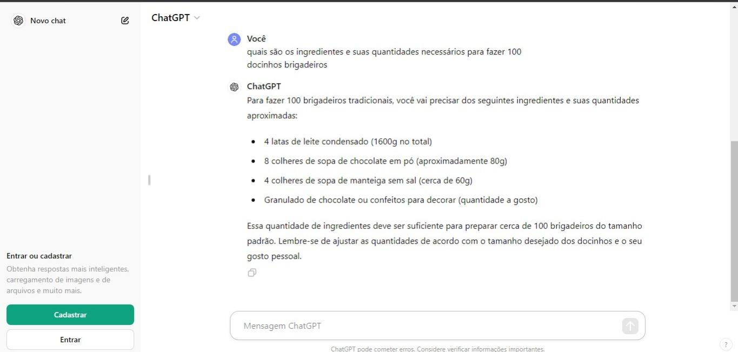
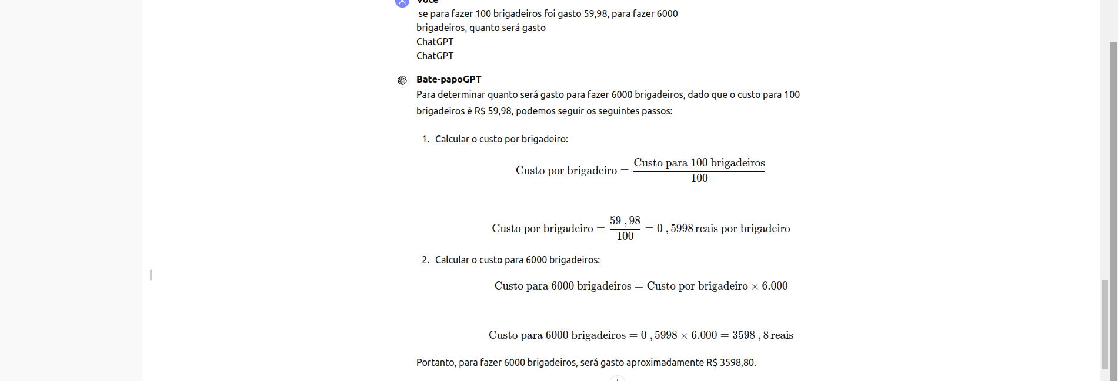

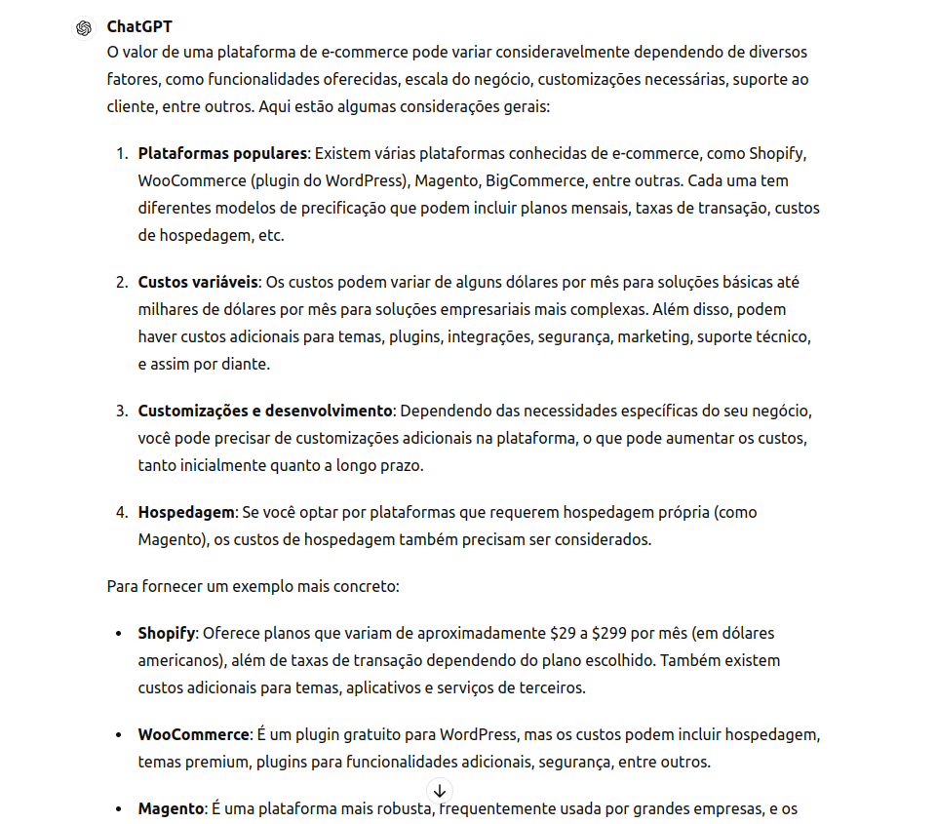
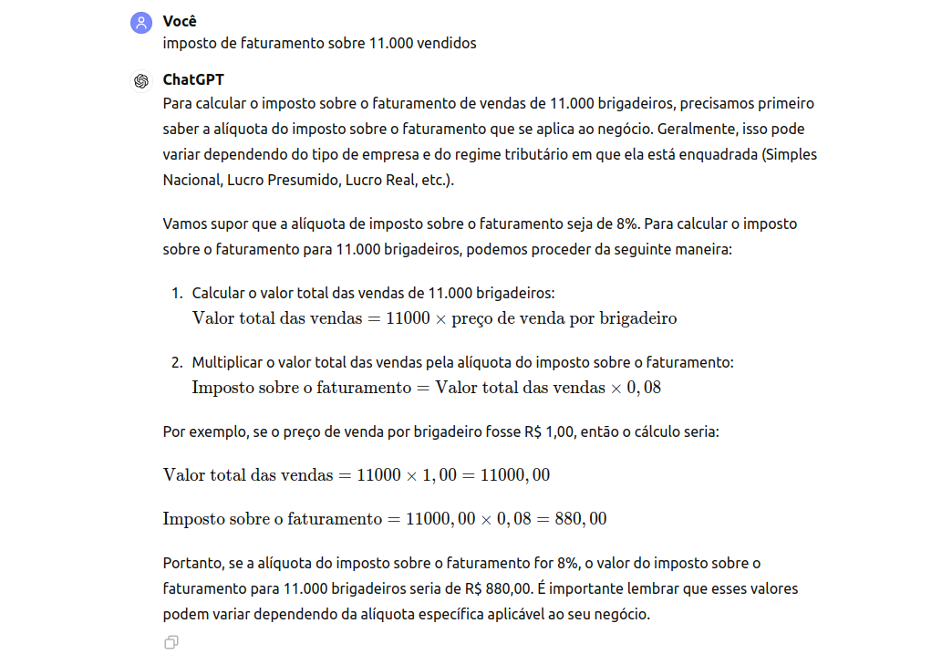
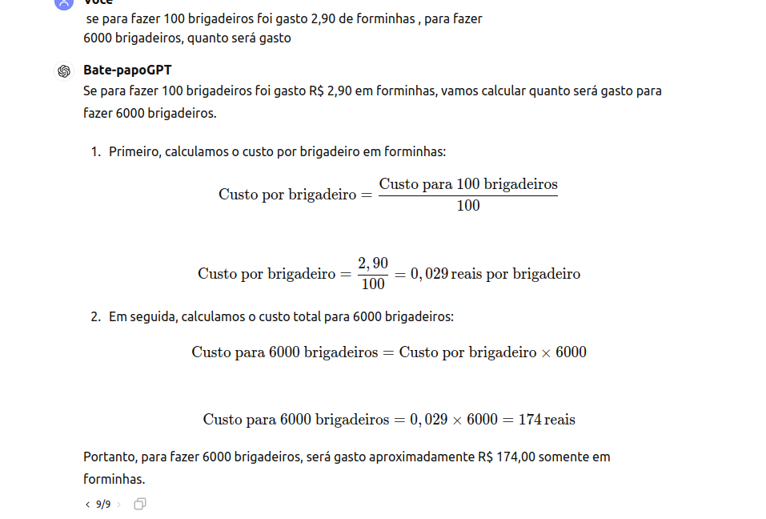
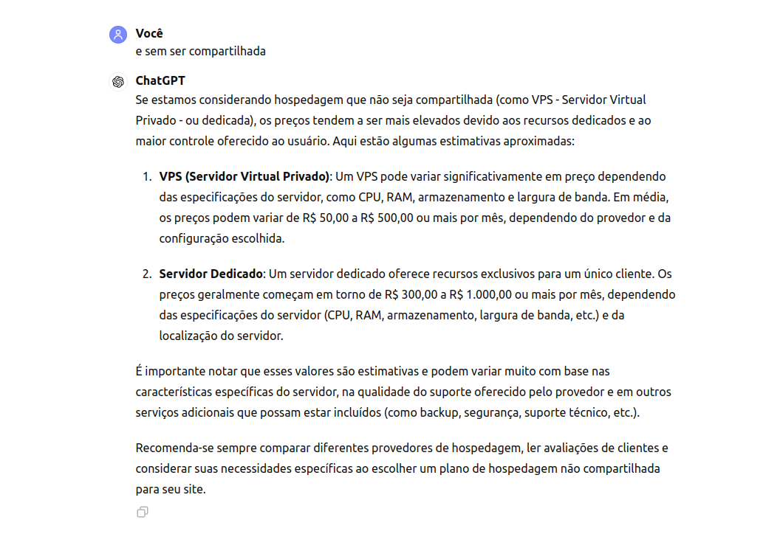
Anexos

